食事申込書
食事申込書 |  | 申込み締切日までにFAXかメール、電話でお知らせ下さい。 |  |  |  |  |  |  |  |  |  | 川島テキスタイルスクール
 |  | FAX：075-741-2107 |  |  | E-mail： | ksc@kawashima-textile-school.jp

 | 講座名 |  |  |  |  |  | お名前 |  |  | 様

 | ／ （日） |  | ／ （月） | ／ （火） |  | ／ （水） | ／ （木） | ／ （金） | ／ （土） |  | 合 計
朝食 ３００円 + 消費税 （２４円）
 |  |  |  |  |  |  |  |  |  |  | 食数

 |  |  |  |  |  |  |  |  |  |  |  | 食

 | 変更 |  | 変更 | 変更 |  | 変更 | 変更 | 変更 | 変更 |  | 金額
 | ／ |  | ／ | ／ |  | ／ | ／ | ／ | ／
 |  |  |  |  |  |  |  |  |  |  |  | 円
昼食 ５００円 + 消費税 （４０円）
 |  |  |  |  |  |  |  |  |  |  | 食数

 |  |  |  |  |  |  |  |  |  |  |  | 食

 | 変更 |  | 変更 | 変更 |  | 変更 | 変更 | 変更 | 変更 |  | 金額
 | ／ |  | ／ | ／ |  | ／ | ／ | ／ | ／
 |  |  |  |  |  |  |  |  |  |  |  | 円
夕食 ５００円 + 消費税 （４０円）
 |  |  |  |  |  |  |  |  |  |  | 食数

 |  |  |  |  |  |  |  |  |  |  |  | 食

 | 変更 |  | 変更 | 変更 |  | 変更 | 変更 | 変更 | 変更 |  | 金額
 | ／ |  | ／ | ／ |  | ／ | ／ | ／ | ／
 |  |  |  |  |  |  |  |  |  |  |  | 円

・受講講座の日程に合わせて日付、お食事を希望される所に○印を記入してください。 |  |  |  |  |  |  |  |  |  |  | 食事代計 | 円

領収印
・食材によるアレルギーなどをお持ちの場合は、お知らせください。
◇お肉 ： 牛（ ）･豚（ ）･鶏（ ） ◇お魚（ ） ◇その他（ ）
*除去内容やアレルギー症状によっては、お受けできない場合もあります。 |  |  |  |  |  |  |  |  |  |  | 消費税 | 円

・申込み後の変更は、各利用日の前日13:00までに直接厨房にお申し出ください。
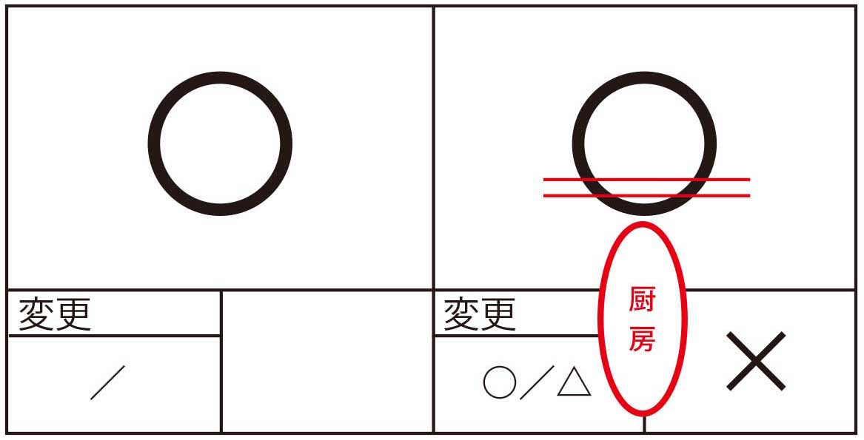
・講座のない日曜日は食堂は休みとなります。 |  |  |  |  |  |  |  |  |  |  | 合計金額 | 円
 |  |  |  | 記入例
*「はじめての織り10日間」は申込書を2枚ご使用ください。

